제출사항
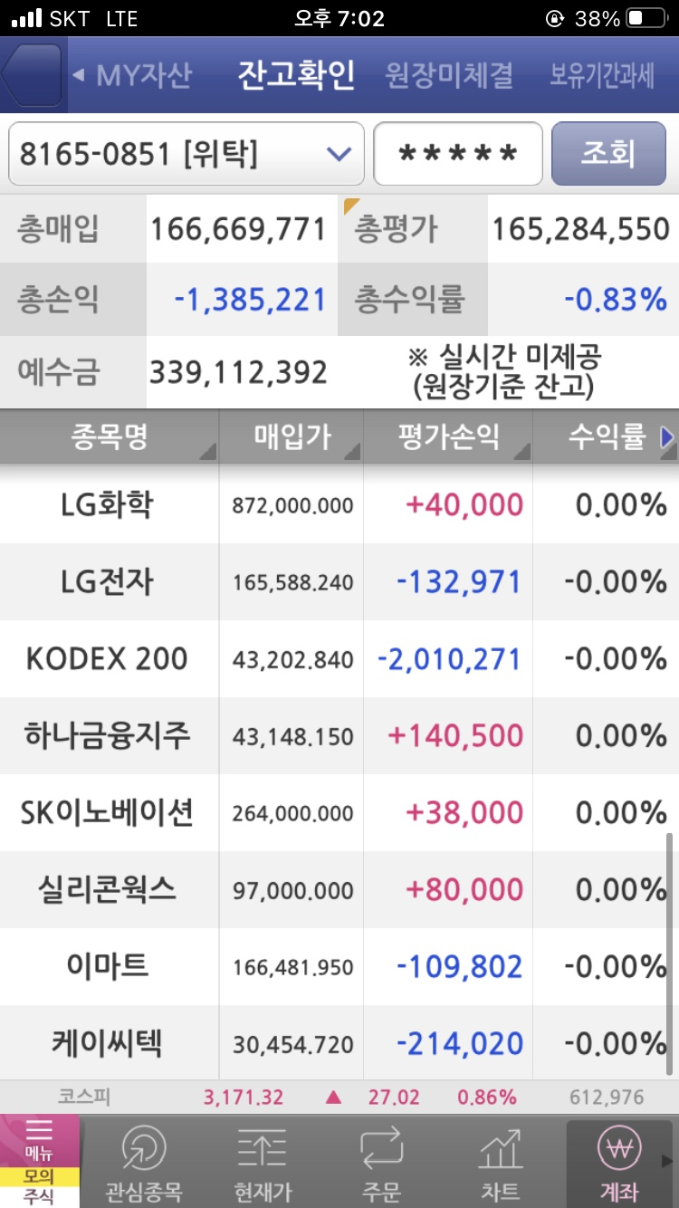
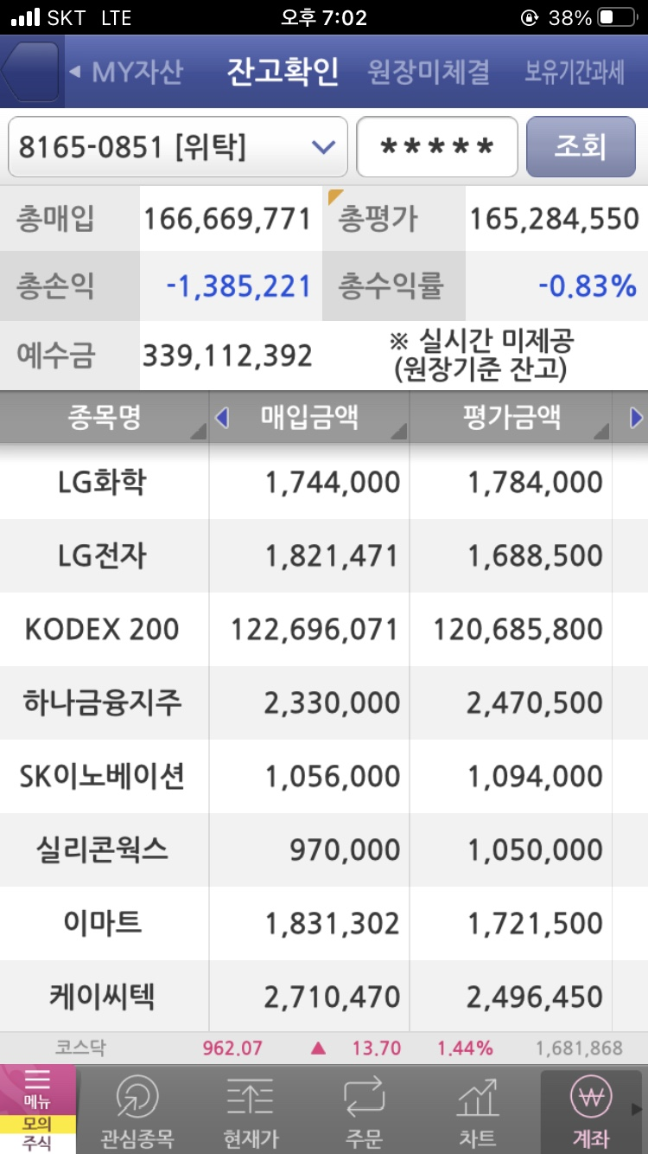
매일 오후 4시 이후 - 저녁 9시까지 jaylee@ssu.ac.kr 로 아래 사항을 송부해야 함

제목 | [3조] 2022년 4월 12일 보고 사항
내용

1. 운용전략실
 | 주식현금 | 채권현금 | 단기자금
해당일 | 60% | 40% | 3,281,572
변경사유 | 첫날의 주식 및 채권 비중과 단기자금
# 첫날은 주식과 채권 비중과 단기자금을 입력해서 보고함

현금유입과 현금유출이 있는 경우
 | 현금유입 | 현금유출
해당일 | 2022-04-12 | 2022-04-12
# 기금 현금흐름 일정에 따라 모두 공통적임

2. 주식운용팀
 | KODEX200 | MP | 현금잔고 |  | 스크린 샷을 첨부해야 한다.
해당일 평가액
# 첫날은 보고할 필요 없음

3. 채권운용팀
 | 국고채 1년 | 국고채 3년 | 국고채 5년 | 회사채 종합
다음날 좌수 | 318,186 | 275,129 | 77,928 | 29,934

위 양식의 엑셀파일을 매일 제출
운용전략실은 매일 모든 사항을 기록하고 있어야 함. 저도 보고사항을 입력해서 크로스 체크할 예정임

매일 오전 9시 이전 KOSPI 수익률, 채권 가격지수를 공지사항에 올려놓을 예정

